Issue 6
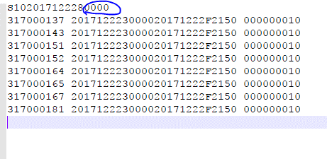

Number
Format : 99999

Program count จำนวน Line

Issue 7
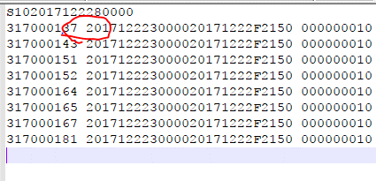

ไม่มี space ระหว่าง column 1 และ 2

Issue 19
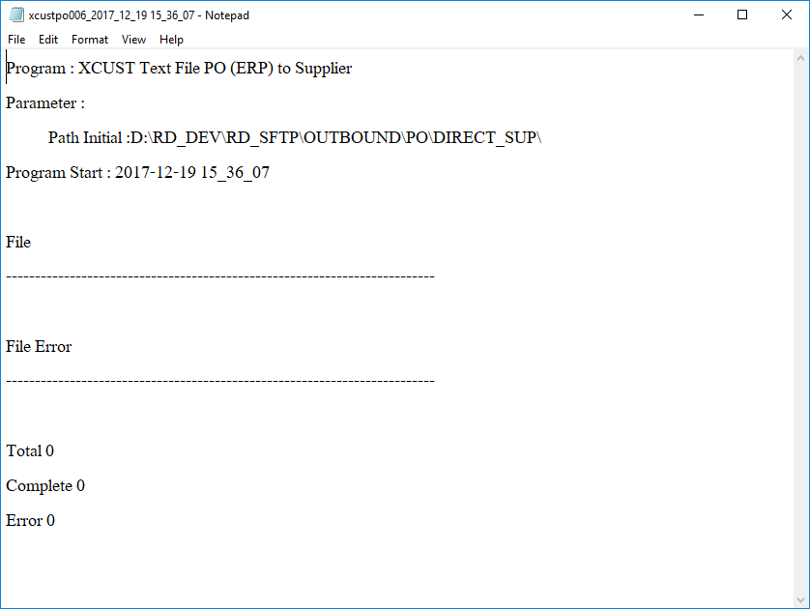
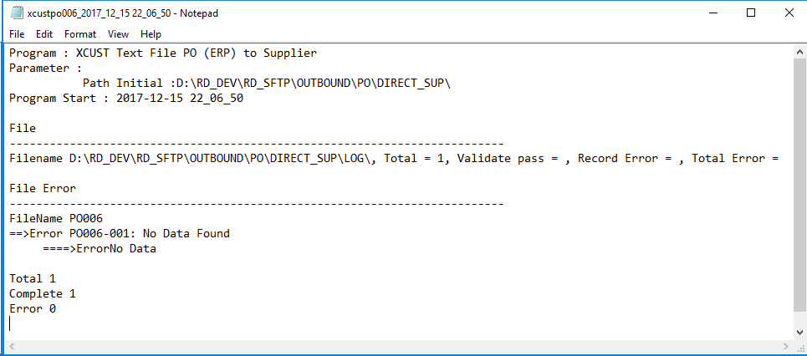

1

2
3

4

5

6

1 | ขาด Delivery Date
2 | ขาดชื่อ Filename ต่อท้าย | รูปจาก Spec ด้านล่างนี้
3 | Total = Validate pass=,… ไม่จำเป็นต้องมี ตามรูป
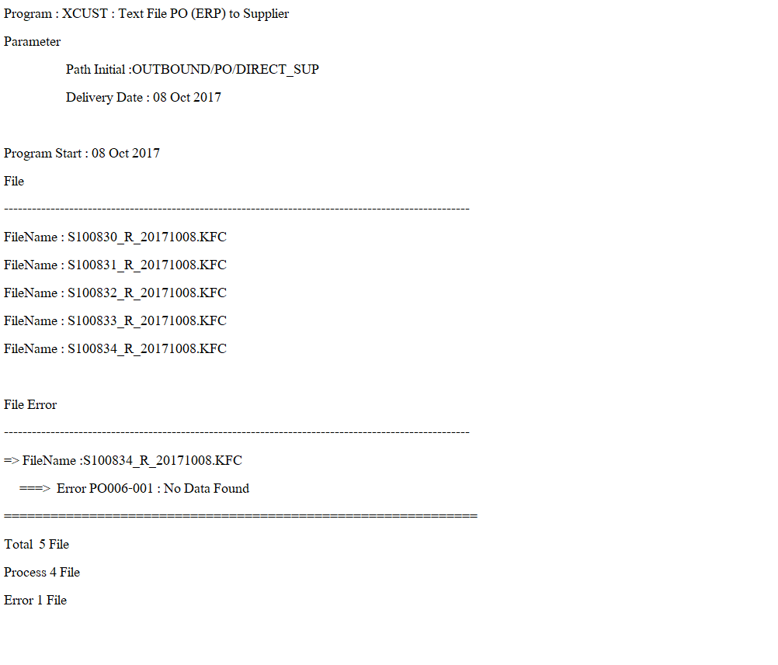
4 | Filename ต้อง blank เพราะไม่ได้มีการ gen file
5 | Error เกินมา
6 | เคสนี้
 | Total 0 File
 | Process 0 File
 | Error 0 File

 | Test วันที่ 16 / 12 / 2017 ยังไม่ถูกตาม format
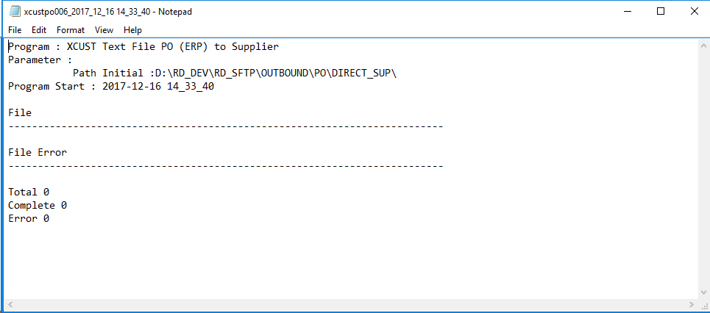

 | Test วันที่ 19/12/2017 ยังไม่ถูกตาม Format

